Worksheet
Изображение* | ID | Код | Артикул* | Название товара* | Цена, руб.* | Основной | Удаленный | В пути | 0 | Ваш заказ
Инструменты
Инструмент для металлических труб
Инструмент для металлических труб VALTEC
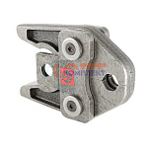 | 822569 | VLC-1312001 | VT.570107.V.12 | Насадка 12 V, для пресс-инструмента электр. (стандарт V), VALTEC | 19 731.00 руб. | 0 | 2 | 0 | шт | 0
 | 822570 | VLC-1312002 | VT.570115.V.15 | Насадка 15 V, для пресс-инструмента электр. (стандарт V), VALTEC | 19 731.00 руб. | 0 | 0 | 0 | шт | 0
 | 822571 | VLC-1312003 | VT.570135.V.22 | Насадка 22 V, для пресс-инструмента электр. (стандарт V), VALTEC | 0.00 руб. | 0 | 0 | 0 | шт | 0
 | 822572 | VLC-1312004 | VT.570145.V.28 | Насадка 28 V, для пресс-инструмента электр. (стандарт V), VALTEC | 0.00 руб. | 0 | 0 | 0 | шт | 0
 | 822573 | VLC-1312005 | VT.570155.V.35 | Насадка 35 V, для пресс-инструмента электр. (стандарт V), VALTEC | 19 731.00 руб. | 0 | 0 | 0 | шт | 0
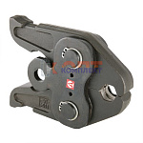 | 822574 | VLC-1312006 | VT.PB2.V.15 | Насадка PB2 15мм V-профиль, для пресс-инструмента электр. (44694-50) | 23 077.00 руб. | 0 | 8 | 0 | шт | 0
 | 822575 | VLC-1312007 | VT.PB2.V.22 | Насадка PB2 22мм V-профиль, для пресс-инструмента электр. (44696-50) | 0.00 руб. | 0 | 0 | 0 | шт | 0
 | 822576 | VLC-1312008 | VT.PB2.V.28 | Насадка PB2 28мм V-профиль, для пресс-инструмента электр. (44697-50) | 23 077.00 руб. | 0 | 0 | 0 | шт | 0
 | 822577 | VLC-1312009 | VT.PB2.V.35 | Насадка PB2 35мм V-профиль, для пресс-инструмента электр. (44698-50) | 23 077.00 руб. | 1 | 0 | 0 | шт | 0
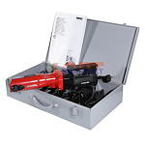 | 822579 | VLC-1312011 | VT.572111.PPSE.R220 | Пресс-инструмент электрический VALTEC "Power-Press SЕ" (без насадок) в стальном ящике | 0.00 руб. | 0 | 0 | 0 | шт | 0
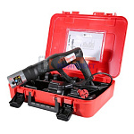 | 822580 | VLC-1312012 | VT.EFP203.0.220 | Пресс-инструмент электрический VALTEC EFP203 (без насадок) в пластиковом ящике (48319-51) | 151 423.00 руб. | 0 | 0 | 0 | шт | 0
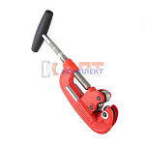 | 822581 | VLC-1312013 | Vti.701.0.1042 | Резак для стальных труб (10-42мм) | 0.00 руб. | 0 | 0 | 0 | шт | 0
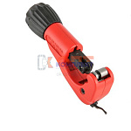 | 822582 | VLC-1312014 | Vti.735.0.0635 | Резак VALTEC для труб из нержавеющей стали (6-35мм) (пр-во ROTHENBERGER) Испания | 0.00 руб. | 0 | 0 | 0 | шт | 0
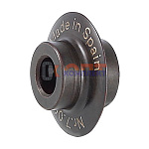 | 822583 | VLC-1312015 | Vti.W701.F.010500 | Ролик отрезной для стальных труб (для 701-го резака) | 0.00 руб. | 0 | 0 | 0 | шт | 0
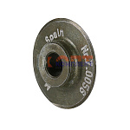 | 822584 | VLC-1312016 | Vti.W735.SS.00I500 | Ролик отрезной для труб из нержавеющей стали (для 735-го резака) | 0.00 руб. | 0 | 0 | 0 | шт | 0
 | 824506 | VLC-1312017 | VT.PB2.V.18 | Насадка PB2 18мм V-профиль, для пресс-инструмента электр. (44695-50) | 23 077.00 руб. | 0 | 0 | 0 | шт | 0
 | 824504 | VLC-1312018 | VT.570165.V.42 | Насадка 42 V, для пресс-инструмента электр. (стандарт V), VALTEC | 0.00 руб. | 0 | 0 | 0 | шт | 0
 | 824505 | VLC-1312019 | VT.570175.V.54 | Насадка 54 V, для пресс-инструмента электр. (стандарт V), VALTEC | 0.00 руб. | 0 | 0 | 0 | шт | 0
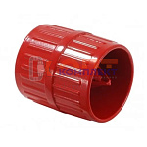 | 825520 | VLC-1312020 | 2738 | Гратосниматель (4-40мм, CU, S, SS) 1500002738 | 944.00 руб. | 0 | 0 | 0 | шт | 0
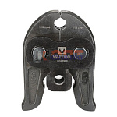 | 825521 | VLC-1312021 | VTm.295.V.12 | Насадка VALTEC 12мм V-профиль, для пресс-инструмента электр. | 11 540.00 руб. | 0 | 0 | 0 | шт | 0
 | 825522 | VLC-1312022 | VTm.295.V.15 | Насадка VALTEC 15мм V-профиль, для пресс-инструмента электр. | 10 368.00 руб. | 1 | 6 | 0 | шт | 0
 | 825523 | VLC-1312023 | VTm.295.V.18 | Насадка VALTEC 18мм V-профиль, для пресс-инструмента электр. | 9 907.00 руб. | 1 | 8 | 0 | шт | 0
 | 825524 | VLC-1312024 | VTm.295.V.22 | Насадка VALTEC 22мм V-профиль, для пресс-инструмента электр. | 9 907.00 руб. | 2 | >25 | 0 | шт | 0
 | 825525 | VLC-1312025 | VTm.295.V.28 | Насадка VALTEC 28мм V-профиль, для пресс-инструмента электр. | 9 907.00 руб. | 1 | >25 | 0 | шт | 0
 | 825526 | VLC-1312026 | VTm.295.V.35 | Насадка VALTEC 35мм V-профиль, для пресс-инструмента электр. | 9 907.00 руб. | 1 | >25 | 0 | шт | 0
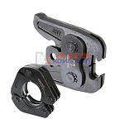 | 836279 | VLC-900280 | VTm.295.VR.00 | Пресс-адаптер 42-54, для пресс-инструмента электрического | 11 328.00 руб. | 0 | >10 | 0 | шт | 0
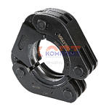 | 836280 | VLC-900281 | VTm.295.VR.42 | Пресс-кольцо 42мм V-профиль, для пресс-инструмента электрического | 18 635.00 руб. | 0 | >10 | 0 | шт | 0
 | 836281 | VLC-900282 | VTm.295.VR.54 | Пресс-кольцо 54мм V-профиль, для пресс-инструмента электрического | 20 768.00 руб. | 0 | 6 | 0 | шт | 0
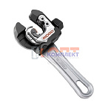 | 868510 | VLC-900427 | 32573 | Мини-труборез, для труб 6-28 мм, со вспомогательным пружинным механизмом подачи (RIDGID 118) | 10 253.00 руб. | 0 | 1 | 0 | шт | 0
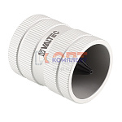 | 873793 | VLC-900503 | VT.922994.SS.0838 | Гратосниматель (8-38мм SS) | 0.00 руб. | 0 | 0 | 0 | шт | 0
 | 873794 | VLC-900504 | VT.922993.SS.1054 | Гратосниматель (10-54мм SS) | 0.00 руб. | 0 | 0 | 0 | шт | 0
 | 877710 | VLC-900535 | 570175 | Насадка REMS 54 V, для пресс-инструмента электр. (стандарт V) | 99 110.00 руб. | 0 | 1 | 0 | шт | 0
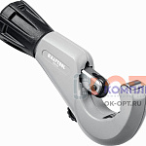 | 885495 | VLC-900875 | 23935 | Труборез для нержавеющей стали INOX-35 (3-35 мм), на подшипниках KRAFTOOL | 5 633.00 руб. | 0 | 0 | 0 | шт | 0
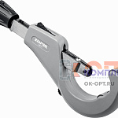 | 885496 | VLC-900876 | 23976 | Труборез для нержавеющей стали INOX-76 (6-76 мм), на подшипниках KRAFTOOL | 9 315.00 руб. | 0 | 1 | 0 | шт | 0
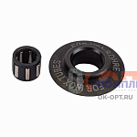 | 885500 | VLC-900926 | 23992 | Режущий ролик для трубореза KRAFTOOL INOX-35 и INOX-76 (арт.23935, 23976)х | 933.00 руб. | 0 | 0 | 0 | шт | 0
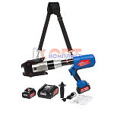 | 890099 | VLC-901073 | VT.60100.ED.108 | Пресс-инструмент аккумуляторный в комплекте с зарядным устройством | 139 976.00 руб. | 0 | 6 | 0 | шт | 0
 | 890100 | VLC-901074 | VTm.295.VR.76 | Пресс-кольцо 76,1мм V-профиль, для пресс-инструмента электрического | 41 394.00 руб. | 0 | 4 | 0 | шт | 0
 | 890101 | VLC-901075 | VTm.295.VR.89 | Пресс-кольцо 88,9мм V-профиль, для пресс-инструмента электрического | 43 855.00 руб. | 0 | 5 | 0 | шт | 0
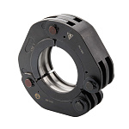 | 956476 | VLC-901150 | VTm.295.VR.108 | Пресс-кольцо 108мм V-профиль, для пресс-инструмента электрического | 50 458.00 руб. | 0 | 3 | 0 | шт | 0
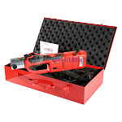 | 834772 | VLC-999076 | VT.1550.UCZ.220 | Пресс-инструмент электрический VALTEC "CZ" (без насадок), универсальный, в стальном ящике | 83 339.00 руб. | 1 | >10 | 0 | шт | 0
Инструмент для металлических труб VIEIR
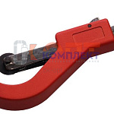 | 822586 | INS-520001 | VER810 | Труборез роликовый для труб 14-63мм (1/5шт) | 1 001.00 руб. | 0 | 0 | 0 | шт | 0
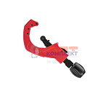 | 826972 | INS-520002 | VER811 | Труборез роликовый для труб 50-127мм (1/5шт) | 3 418.80 руб. | 0 | 0 | 0 | шт | 0
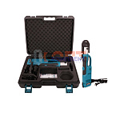 | 829343 | INS-520005 | VER1276 | Электрический пресс аппарат VIEIR с комплектом насадок 15-22-28-35мм в пластик кейсе (1шт) | 110 880.00 руб. | 1 | 0 | 0 | шт | 0
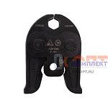 | 829344 | INS-520006 | VER1276-15 | Насадка V профиль 15мм для электрического пресс инструмента | 6 930.00 руб. | 5 | 0 | 0 | шт | 0
 | 829345 | INS-520007 | VER1276-22 | Насадка V профиль 22мм для электрического пресс инструмента | 6 930.00 руб. | 2 | 0 | 0 | шт | 0
 | 829346 | INS-520008 | VER1276-28 | Насадка V профиль 28мм для электрического пресс инструмента | 6 930.00 руб. | 4 | 0 | 0 | шт | 0
 | 829347 | INS-520009 | VER1276-35 | Насадка V профиль 35мм для электрического пресс инструмента | 6 930.00 руб. | 3 | 0 | 0 | шт | 0
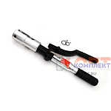 | 832499 | INS-520010 | VER1263 | Пресс-инструмент механический (15,22,28,35мм) VIEIR (1шт) | 78 829.52 руб. | 1 | 0 | 0 | шт | 0
 | 837120 | INS-520011 | VER1276-18 | Насадка V профиль 18мм для электрического пресс инструмента | 6 930.00 руб. | 1 | 0 | 0 | шт | 0
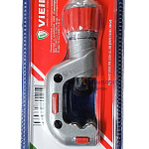 | 882876 | VER-000720 | VER826 | Труборез роликовый 4-32 мм (50/1шт) | 1 088.78 руб. | >10 | 0 | 0 | шт | 0
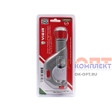 | 882877 | VER-000721 | VER827 | Труборез роликовый 5-50 мм (50/1шт) | 1 276.66 руб. | >10 | 0 | 0 | шт | 0
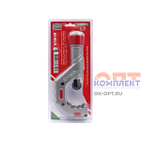 | 882878 | VER-000722 | VER828 | Труборез роликовый 6-70 мм (20/1шт) | 2 200.66 руб. | >10 | 0 | 0 | шт | 0
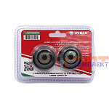 | 882879 | VER-000723 | VER829 | Лезвие для резки труб подшипникового типа (2шт в блистере) для VER826, VER827, VER828 (50/1шт) | 428.12 руб. | >25 | 0 | 0 | шт | 0
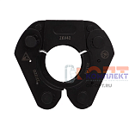 | 882904 | VER-000796 | VER1276-42 | Пресс-насадки ø42мм (12/1шт) | 11 550.00 руб. | 4 | 0 | 0 | шт | 0
 | 882905 | VER-000797 | VER1276-54 | Пресс-насадки ø54мм (12/1шт) | 11 550.00 руб. | 3 | 0 | 0 | шт | 0
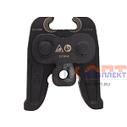 | 882906 | VER-000798 | VER42/54 | Пресс-адаптер 42/54 (24/1шт) | 6 930.00 руб. | 6 | 0 | 0 | шт | 0
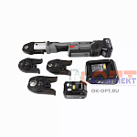 | 884713 | VER-000998 | VER1277 | Аккумуляторный пресс-аппарат с комплектом насадок 15-22-28-35 (1шт) | 131 184.90 руб. | 0 | 0 | 0 | шт | 0
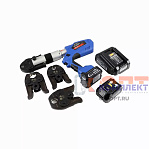 | 884714 | VER-000999 | VER1278 | Аккумуляторный пресс-аппарат с комплектом насадок 15-22-28-35 пистолет (1шт) | 124 124.00 руб. | 3 | 0 | 0 | шт | 0
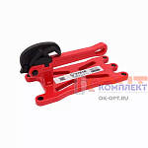 | 954095 | VER-001732 | VER1476 | Портативные тиски для труб (6/1шт) | 8 768.76 руб. | 3 | 0 | 0 | шт | 0
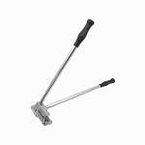 | 954096 | VER-001733 | VER1477 | Шиногиб (5/1шт) | 5 186.72 руб. | 3 | 0 | 0 | шт | 0
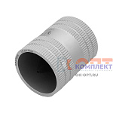 | 955826 | VER-001760 | VR832-A | Универсальный внутренний и внешний фаскосниматель (40/10шт) | 2 907.52 руб. | 0 | 0 | 0 | шт | 0
 | 955827 | VER-001761 | VR832-B | Универсальный внутренний и внешний фаскосниматель (20/5шт) | 5 026.56 руб. | 2 | 0 | 0 | шт | 0
Круги отрезные
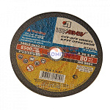 | 822587 | INS-530001 |  | круг отрезн по мет. 115*1,2*22 | 29.07 руб. | 0 | 0 | 0 | шт | 0
 | 822588 | INS-530002 |  | круг отрезн по мет. 115*1,6*22 | 28.56 руб. | 0 | 0 | 0 | шт | 0
 | 822589 | INS-530003 |  | круг отрезн по мет. 115*2,0*22 | 36.72 руб. | 0 | 0 | 0 | шт | 0
 | 822590 | INS-530004 |  | круг отрезн по мет. 115*2,5*22 | 37.91 руб. | 0 | 0 | 0 | шт | 0
 | 822591 | INS-530005 |  | круг отрезн по мет. 125*1,2*22 | 35.87 руб. | 0 | 0 | 0 | шт | 0
 | 822592 | INS-530006 |  | круг отрезн по мет. 125*1,6*22 | 38.42 руб. | 0 | 0 | 0 | шт | 0
 | 822593 | INS-530007 |  | круг отрезн по мет. 125*2,0*22 | 50.32 руб. | 0 | 0 | 0 | шт | 0
 | 822594 | INS-530008 |  | круг отрезн по мет. 125*2,5*22 | 48.11 руб. | 0 | 0 | 0 | шт | 0
 | 822595 | INS-530009 |  | круг отрезн по мет. 150*1,2*22 | 43.01 руб. | 0 | 0 | 0 | шт | 0
 | 822596 | INS-530010 |  | круг отрезн по мет. 150*1,6*22 | 47.77 руб. | 0 | 0 | 0 | шт | 0
 | 822597 | INS-530011 |  | круг отрезн по мет. 150*2,0*22 | 43.86 руб. | 0 | 0 | 0 | шт | 0
 | 822598 | INS-530012 |  | круг отрезн по мет. 150*2,5*22 | 58.31 руб. | 0 | 0 | 0 | шт | 0
 | 822599 | INS-530013 |  | круг отрезн по мет. 180*1,6*22 | 58.31 руб. | 0 | 0 | 0 | шт | 0
 | 822600 | INS-530014 |  | круг отрезн по мет. 180*2,0*22 | 61.37 руб. | 0 | 0 | 0 | шт | 0
 | 822601 | INS-530015 |  | круг отрезн по мет. 180*2,5*22 | 63.07 руб. | 0 | 0 | 0 | шт | 0
 | 822602 | INS-530016 |  | круг отрезн по мет. 200*2,5*22 | 66.13 руб. | 0 | 0 | 0 | шт | 0
 | 822603 | INS-530017 |  | круг отрезн по мет. 230*1,6*22 | 112.54 руб. | 0 | 0 | 0 | шт | 0
 | 822604 | INS-530018 |  | круг отрезн по мет. 230*2,0*22 | 111.86 руб. | 0 | 0 | 0 | шт | 0
 | 822605 | INS-530019 |  | круг отрезн по мет. 230*2,5*22 | 133.11 руб. | 0 | 0 | 0 | шт | 0

